PriceTags
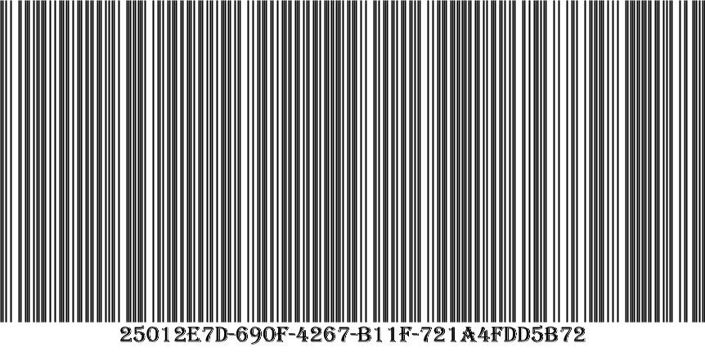
Идентификатор
Наименование | дарницкий
Производитель | хз3
Цена | 2,50

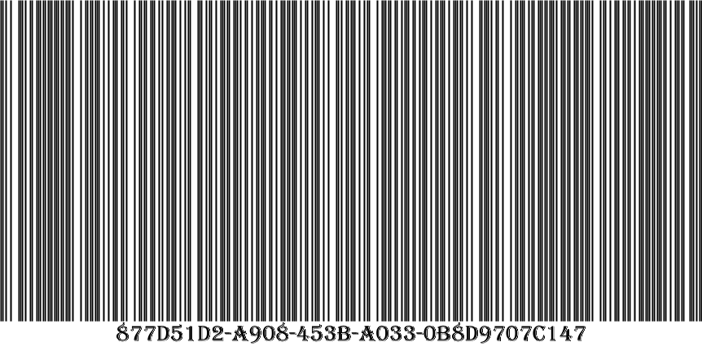
Идентификатор
Наименование | молоко2
Производитель | игра
Цена | 2,60

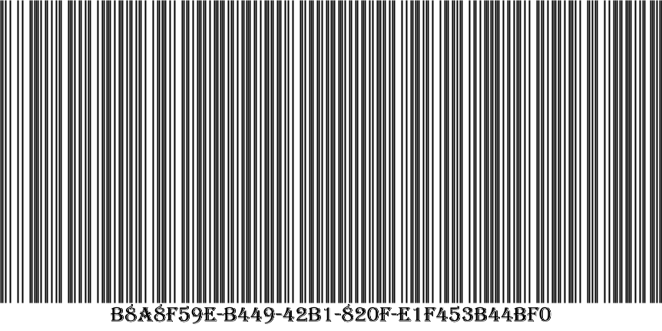
Идентификатор
Наименование | молоко3
Производитель | игра
Цена | 2,40

